关系图
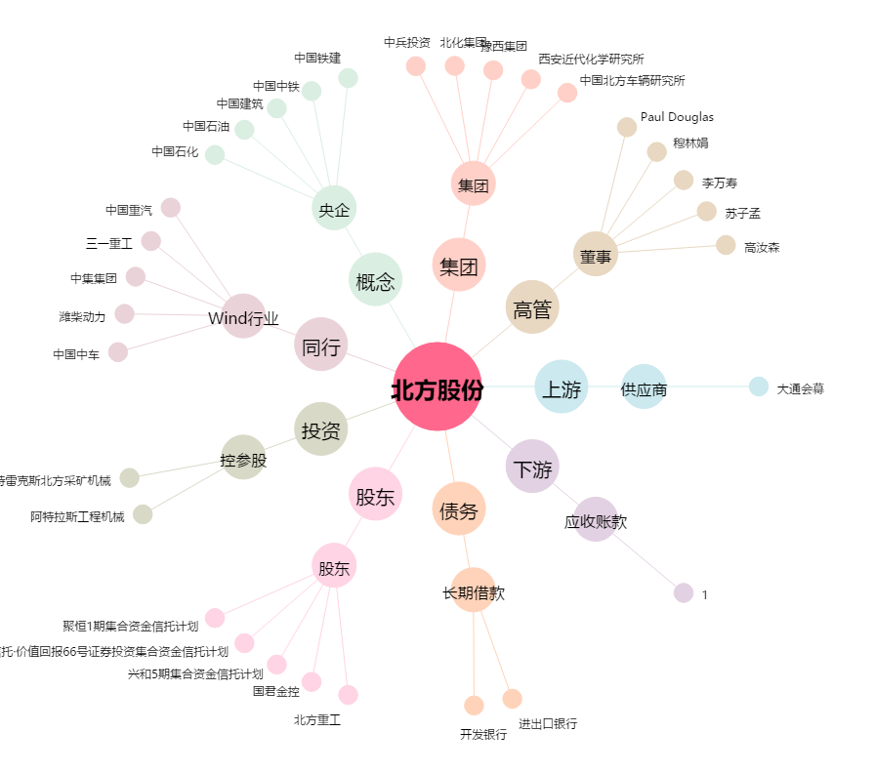
北方股份[600262.SH] - 关系概览图

